Sheet1
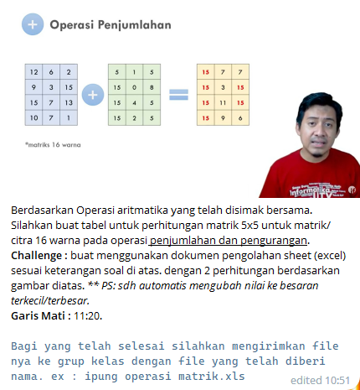
Nama : Feronika Liana
NPM : 011210002

Jawab :
 | *Penjumlahan

 | 10 | 7 | 1 | 15 | 4 | 5 | 9 | 5 | 14 | 6 | 15 | 15 | 6 | 15 | 10
 | 13 | 7 | 12 | 7 | 8 | 3 | 5 | 7 | 2 | 9 | 15 | 12 | 15 | 9 | 15
 | 9 | 3 | 15 | 12 | 9 | 5 | 12 | 8 | 3 | 12 | 14 | 15 | 15 | 15 | 15
 | 12 | 6 | 2 | 5 | 6 | 7 | 4 | 9 | 5 | 15 | 15 | 10 | 11 | 10 | 15
 | 15 | 8 | 5 | 5 | 12 | 9 | 7 | 12 | 7 | 2 | 15 | 15 | 15 | 12 | 14

 | *Pengurangan
 | 5 | 7 | 15 | 9 | 8 | 2 | 2 | 12 | 5 | 4 | 3 | 5 | 3 | 4 | 4
 | 6 | 5 | 12 | 9 | 9 | 3 | 2 | 4 | 7 | 3 | 3 | 3 | 8 | 2 | 6
 | 8 | 7 | 6 | 8 | 6 | 4 | 4 | 4 | 6 | 3 | 4 | 3 | 2 | 2 | 3
 | 8 | 15 | 9 | 5 | 8 | 2 | 12 | 6 | 3 | 2 | 6 | 3 | 3 | 2 | 6
 | 9 | 15 | 5 | 7 | 12 | 3 | 12 | 2 | 3 | 4 | 6 | 3 | 3 | 4 | 8

